Sheet1
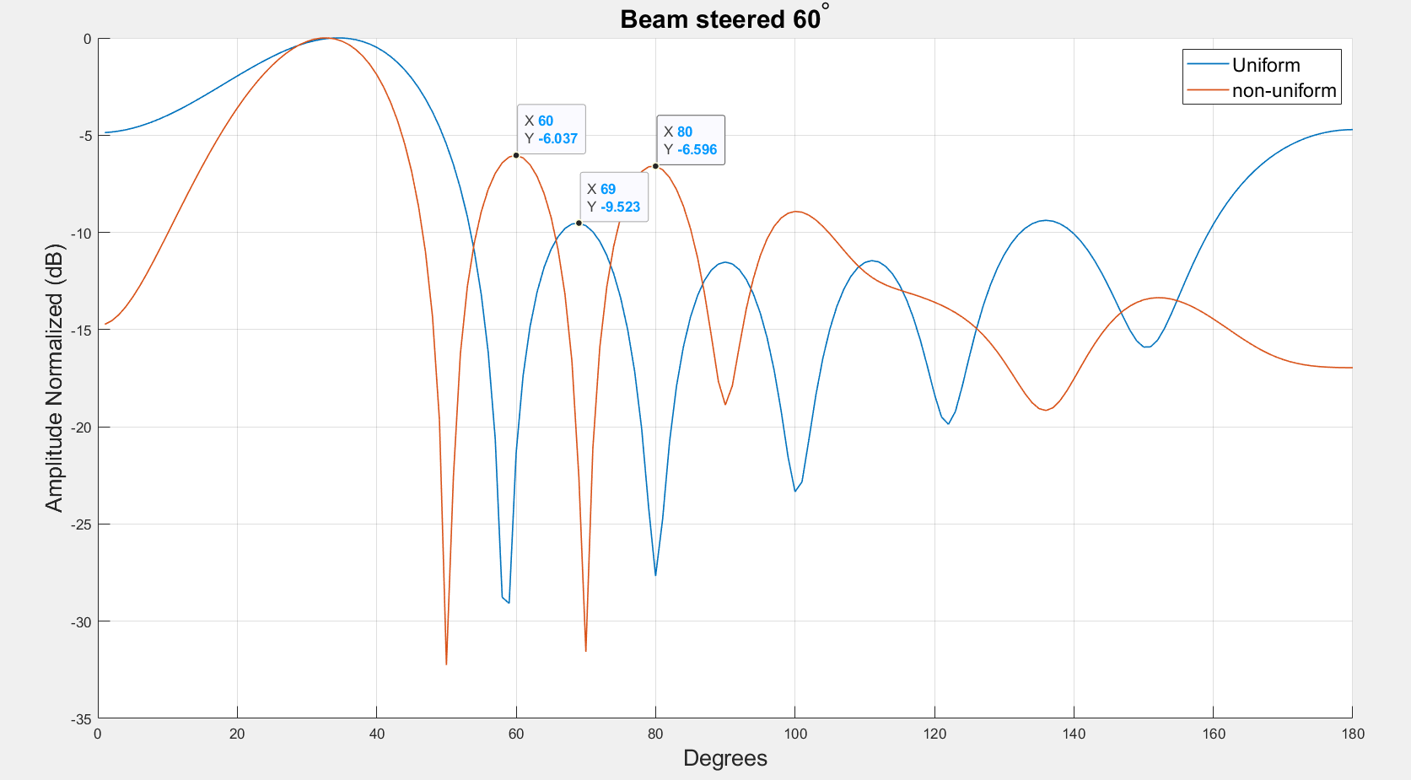
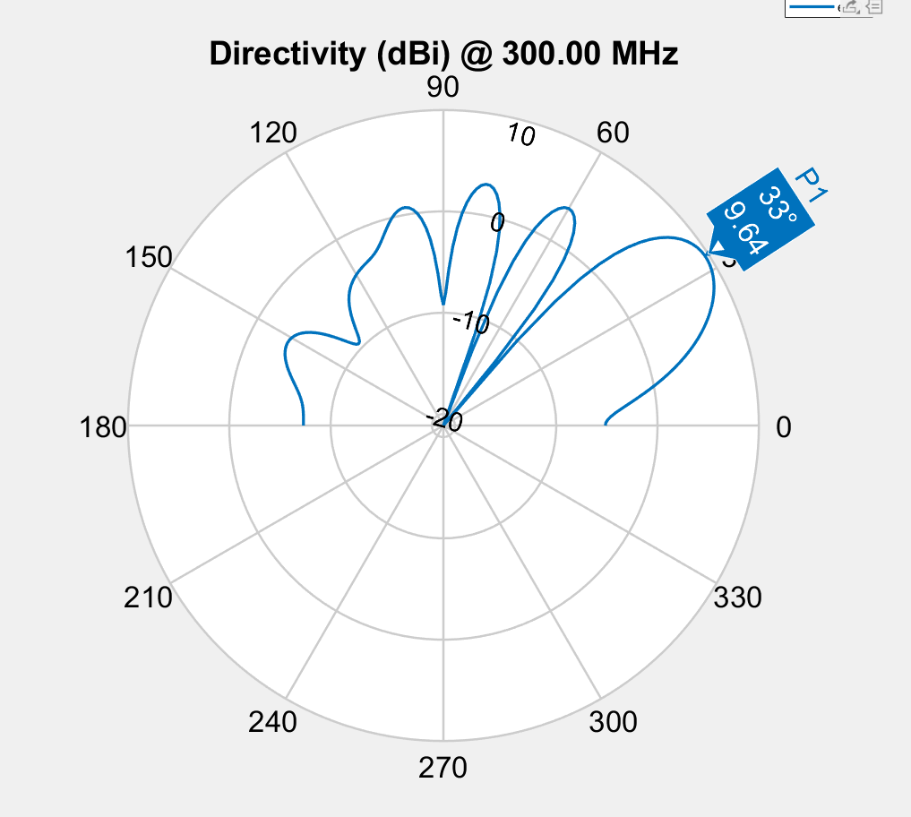

Spacing | 0.175 | 0.917 | 0.922 | 0.917 | 0.175
Phase | 195.8 | 84.1 | 151.4 | 215.1 | 61.2 | 264.5
Amplitude | 0.216 | 0.983 | 0.608 | 0.403 | 0.341 | 1
Fitness | -3.4506990425

 | E1 | E2 | E3
 | 0.68830859738 | 0.74333104548 | 0.16343282761
 | 0.1060985978 | 0.92156482241 | 0.94300774251
 | 0.1060985978 | 0.92156482241 | 0.94300774251
 | 0.1060985978 | 0.92156482241 | 0.94300774251
 | 0.1060985978 | 0.92156482241 | 0.94300774251
 | 0.1060985978 | 0.92156482241 | 0.94300774251
 | 0.1060985978 | 0.92156482241 | 0.94300774251
 | 0.1060985978 | 0.92156482241 | 0.94300774251
 | 0.1060985978 | 0.92156482241 | 0.94300774251
 | 0.1060985978 | 0.92156482241 | 0.94300774251
 | 0.1060985978 | 0.92156482241 | 0.94300774251
 | 0.1060985978 | 0.92156482241 | 0.94300774251
 | 0.106 | 0.922 | 0.943
 | 0.256 | 0.88 | 0.877
 | 0.256 | 0.88 | 0.877
 | 0.256 | 0.88 | 0.877
 | 0.106 | 0.922 | 0.943
 | 0.106 | 0.922 | 0.943
 | 0.106 | 0.922 | 0.943
 | 0.181 | 0.901 | 0.91
 | 0.181 | 0.901 | 0.91
 | 0.165 | 0.922 | 0.943
 | 0.165 | 0.922 | 0.943
 | 0.181 | 0.901 | 0.91
 | 0.181 | 0.901 | 0.91
 | 0.181 | 0.901 | 0.91
 | 0.181 | 0.901 | 0.91
 | 0.181 | 0.901 | 0.91
 | 0.181 | 0.901 | 0.91
 | 0.181 | 0.901 | 0.91
 | 0.181 | 0.901 | 0.91
 | 0.181 | 0.901 | 0.91
 | 0.16 | 0.919 | 0.929
 | 0.16 | 0.919 | 0.929
 | 0.16 | 0.919 | 0.929
 | 0.185 | 0.913 | 0.912
 | 0.185 | 0.913 | 0.912
 | 0.173 | 0.916 | 0.924
 | 0.173 | 0.916 | 0.924
 | 0.18 | 0.914 | 0.916
 | 0.18 | 0.914 | 0.916
 | 0.18 | 0.914 | 0.916
 | 0.171 | 0.917 | 0.922
 | 0.171 | 0.917 | 0.922
 | 0.171 | 0.917 | 0.922
 | 0.167 | 0.917 | 0.926
 | 0.167 | 0.917 | 0.926
 | 0.20919096491 | 0.911 | 0.918
 | 0.175 | 0.917 | 0.922
 | 0.175 | 0.917 | 0.922
Phase
 | E1 | E2 | E3 | E4 | E5 | E6
 | 33 | 158 | 282 | 199 | 320 | 134
 | 202.9 | 93.9 | 166.8 | 215.8 | 78.4 | 266.5
 | 202.9 | 93.9 | 166.8 | 215.8 | 78.4 | 266.5
 | 202.9 | 93.9 | 166.8 | 215.8 | 78.4 | 266.5
 | 202.9 | 93.9 | 166.8 | 215.8 | 78.4 | 266.5
 | 231.9 | 90.2 | 140.5 | 221.8 | 77 | 261.8
 | 231.9 | 90.2 | 140.5 | 221.8 | 77 | 261.8
 | 231.9 | 90.2 | 140.5 | 221.8 | 77 | 261.8
 | 202.9 | 93.9 | 166.8 | 215.8 | 78.4 | 266.5
 | 229.7 | 71.6 | 137.2 | 217.9 | 59.4 | 267.5
 | 229.7 | 71.6 | 137.2 | 217.9 | 59.4 | 267.5
 | 229.7 | 71.6 | 137.2 | 217.9 | 59.4 | 267.5
 | 229.7 | 71.6 | 137.2 | 217.9 | 59.4 | 267.5
 | 229.7 | 71.6 | 137.2 | 217.9 | 59.4 | 267.5
 | 229.7 | 71.6 | 137.2 | 217.9 | 59.4 | 267.5
 | 229.7 | 71.6 | 137.2 | 217.9 | 59.4 | 267.5
 | 202.9 | 93.9 | 166.8 | 215.8 | 78.4 | 266.5
 | 202.9 | 93.9 | 166.8 | 215.8 | 78.4 | 266.5
 | 202.9 | 93.9 | 166.8 | 215.8 | 78.4 | 266.5
 | 202.9 | 93.9 | 166.8 | 215.8 | 78.4 | 266.5
 | 202.9 | 93.9 | 166.8 | 215.8 | 78.4 | 266.5
 | 202.9 | 93.9 | 166.8 | 215.8 | 78.4 | 266.5
 | 202.9 | 93.9 | 166.8 | 215.8 | 78.4 | 266.5
 | 202.9 | 93.9 | 166.8 | 215.8 | 78.4 | 266.5
 | 202.9 | 93.9 | 166.8 | 215.8 | 78.4 | 266.5
 | 215.7 | 85 | 159 | 216.6 | 43 | 266.9
 | 215.7 | 85 | 159 | 216.6 | 43 | 266.9
 | 215.7 | 85 | 159 | 216.6 | 43 | 266.9
 | 215.7 | 85 | 159 | 216.6 | 43 | 266.9
 | 215.7 | 85 | 159 | 216.6 | 43 | 266.9
 | 215.7 | 85 | 159 | 216.6 | 43 | 266.9
 | 215.7 | 85 | 159 | 216.6 | 43 | 266.9
 | 220.3 | 85.2 | 152.6 | 213.1 | 72.6 | 263.3
 | 220.3 | 85.2 | 152.6 | 213.1 | 72.6 | 263.3
 | 220.3 | 85.2 | 152.6 | 213.1 | 72.6 | 263.3
 | 220.8 | 81.5 | 148.9 | 216.2 | 69.1 | 266
 | 220.8 | 81.5 | 148.9 | 216.2 | 69.1 | 266
 | 217.3 | 87.9 | 155.6 | 214.4 | 45 | 264.5
 | 217.3 | 87.9 | 155.6 | 214.4 | 45 | 264.5
 | 221.7 | 82.7 | 149.1 | 215.3 | 66.6 | 265.2
 | 221.7 | 82.7 | 149.1 | 215.3 | 66.6 | 265.2
 | 221.7 | 82.7 | 149.1 | 215.3 | 66.6 | 265.2
 | 223.6 | 85.6 | 152.1 | 215.5 | 59.1 | 264
 | 223.6 | 85.6 | 152.1 | 215.5 | 59.1 | 264
 | 223.6 | 85.6 | 152.1 | 215.5 | 59.1 | 264
 | 223.6 | 85.6 | 152.1 | 215.5 | 59.1 | 264
 | 223.6 | 85.6 | 152.1 | 215.5 | 59.1 | 264
 | 221 | 84.3 | 154.3 | 215.8 | 64.8 | 265.6
 | 195 | 84.2 | 151.7 | 215.3 | 61.7 | 264.5
 | 195.8 | 84.1 | 151.4 | 215.1 | 61.2 | 264.5
Amplitude
 | E1 | E2 | E3 | E4 | E5 | E6
 | 1 | 1 | 1 | 1 | 1 | 1
 | 1 | 1 | 1 | 1 | 1 | 1
 | 1 | 1 | 1 | 1 | 1 | 1
 | 1 | 1 | 1 | 1 | 1 | 1
 | 1 | 1 | 1 | 1 | 1 | 1
 | 1 | 1 | 1 | 1 | 1 | 1
 | 1 | 1 | 1 | 1 | 1 | 1
 | 1 | 1 | 1 | 1 | 1 | 1
 | 1 | 1 | 0.528 | 1 | 0.18271310022 | 1
 | 0.51787921826 | 0.99 | 1 | 0.809 | 0.891 | 1
 | 0.38983224738 | 0.99 | 1 | 0.809 | 0.891 | 1
 | 0.38983224738 | 0.99 | 1 | 0.809 | 0.891 | 1
 | 0.38983224738 | 0.99 | 1 | 0.809 | 0.891 | 1
 | 0.51787921826 | 0.99 | 1 | 0.809 | 0.891 | 1
 | 0.51787921826 | 0.99 | 1 | 0.809 | 0.891 | 1
 | 0.51787921826 | 0.99 | 1 | 0.809 | 0.891 | 1
 | 0.32468984346 | 0.998 | 0.762 | 0.39521386354 | 0.769 | 1
 | 0.32468984346 | 0.998 | 0.762 | 0.39521386354 | 0.769 | 1
 | 0.32468984346 | 0.998 | 0.762 | 0.39521386354 | 0.769 | 1
 | 0.32468984346 | 0.998 | 0.762 | 0.39521386354 | 0.769 | 1
 | 0.32468984346 | 0.998 | 0.762 | 0.39521386354 | 0.769 | 1
 | 0.32468984346 | 0.998 | 0.762 | 0.39521386354 | 0.769 | 1
 | 0.32468984346 | 0.998 | 0.762 | 0.39521386354 | 0.769 | 1
 | 0.325 | 0.998 | 0.762 | 0.397 | 0.17686700135 | 1
 | 0.325 | 0.998 | 0.762 | 0.397 | 0.17686700135 | 1
 | 0.325 | 0.998 | 0.762 | 0.397 | 0.17686700135 | 1
 | 0.325 | 0.998 | 0.762 | 0.397 | 0.17686700135 | 1
 | 0.325 | 0.998 | 0.762 | 0.397 | 0.17686700135 | 1
 | 0.325 | 0.998 | 0.762 | 0.397 | 0.17686700135 | 1
 | 0.325 | 0.998 | 0.762 | 0.397 | 0.17686700135 | 1
 | 0.325 | 0.998 | 0.762 | 0.397 | 0.17686700135 | 1
 | 0.325 | 0.998 | 0.762 | 0.397 | 0.17686700135 | 1
 | 0.4 | 0.984 | 0.717 | 0.28 | 0.38 | 1
 | 0.4 | 0.984 | 0.717 | 0.28 | 0.38 | 1
 | 0.4 | 0.984 | 0.717 | 0.28 | 0.38 | 1
 | 0.361 | 0.993 | 0.41566774656 | 0.431 | 0.387 | 1
 | 0.361 | 0.993 | 0.41566774656 | 0.431 | 0.387 | 1
 | 0.383 | 0.986 | 0.552 | 0.469 | 0.508 | 1
 | 0.383 | 0.986 | 0.552 | 0.469 | 0.508 | 1
 | 0.251 | 0.976 | 0.561 | 0.392 | 0.364 | 1
 | 0.251 | 0.976 | 0.561 | 0.392 | 0.364 | 1
 | 0.251 | 0.976 | 0.561 | 0.392 | 0.364 | 1
 | 0.19754370337 | 0.992 | 0.657 | 0.433 | 0.342 | 1
 | 0.19754370337 | 0.992 | 0.657 | 0.433 | 0.342 | 1
 | 0.19754370337 | 0.992 | 0.657 | 0.433 | 0.342 | 1
 | 0.19754370337 | 0.992 | 0.657 | 0.433 | 0.342 | 1
 | 0.19754370337 | 0.992 | 0.657 | 0.433 | 0.342 | 1
 | 0.363 | 0.98 | 0.441 | 0.411 | 0.359 | 1
 | 0.216 | 0.983 | 0.608 | 0.403 | 0.341 | 1
 | 0.216 | 0.983 | 0.608 | 0.403 | 0.341 | 1

HPBW
 | 26
 | 36
 | 36
 | 36
 | 36
 | 36
 | 36
 | 36
 | 34
 | 25
 | 26
 | 26
 | 26
 | 22
 | 22
 | 22
 | 39
 | 39
 | 39
 | 39
 | 39
 | 40
 | 40
 | 35
 | 35
 | 36
 | 36
 | 36
 | 36
 | 36
 | 36
 | 36
 | 23
 | 23
 | 23
 | 23
 | 23
 | 21
 | 21
 | 21
 | 21
 | 21
 | 21
 | 21
 | 21
 | 21
 | 21
 | 22
 | 29
 | 28
Fitness
 | -2.0981011529
 | -2.344986993
 | -2.344986993
 | -2.344986993
 | -2.344986993
 | -2.3728173212
 | -2.3728173212
 | -2.3728173212
 | -2.4377931763
 | -2.6599505286
 | -2.6932783279
 | -2.6932783279
 | -2.694261718
 | -2.7573475984
 | -2.7573475984
 | -2.7573475984
 | -2.8308592038
 | -2.8308592038
 | -2.8308592038
 | -2.8383748097
 | -2.8383748097
 | -2.9456548303
 | -2.9456548303
 | -3.0735611407
 | -3.0735611407
 | -3.2272017069
 | -3.2272017069
 | -3.2272017069
 | -3.2272017069
 | -3.2272017069
 | -3.2272017069
 | -3.2272017069
 | -3.2745308426
 | -3.2745308426
 | -3.2745308426
 | -3.2785018216
 | -3.2785018216
 | -3.2988224973
 | -3.2988224973
 | -3.3791307812
 | -3.3791307812
 | -3.3791307812
 | -3.3710319635
 | -3.3710319635
 | -3.3710319635
 | -3.3730955791
 | -3.3730955791
 | -3.3873632594
 | -3.4448179143
 | -3.4506990425
Population Fitness
 | 55.285360866
 | 40.000962938
 | 28.503227243
 | 24.442834557
 | 21.613491357
 | 15.944778963
 | 17.74943827
 | 14.294043822
 | 14.873895605
 | 10.803365505
 | 11.358866274
 | 9.1029020937
 | 12.297083668
 | 12.849500991
 | 13.016133225
 | 14.328529051
 | 13.640508221
 | 9.6172752361
 | 7.9804878668
 | 3.4847918353
 | 2.7047517629
 | 0.14198162627
 | -1.198412893
 | -1.2651661049
 | -0.73489909814
 | 0.64843583909
 | -0.82516713108
 | -1.5390427075
 | 0.1428440077
 | 0.32587229361
 | -1.5715951795
 | -1.0504147007
 | -0.22235098743
 | -1.9047028664
 | -1.2988455579
 | -0.51468851733
 | 1.1129564079
 | -0.76685132586
 | -0.16743264942
 | -1.0323562983
 | -0.27277915321
 | -1.4831384236
 | -0.47938752312
 | -0.70300463562
 | 2.0140399715
 | -0.26725197994
 | -2.396742147
 | -0.93842264465
 | -1.5258196937
 | -0.14394378609

